在庫移動入力
 | １、画面初期化

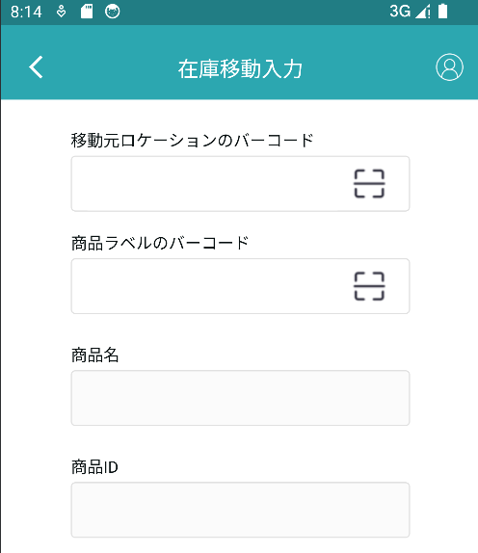

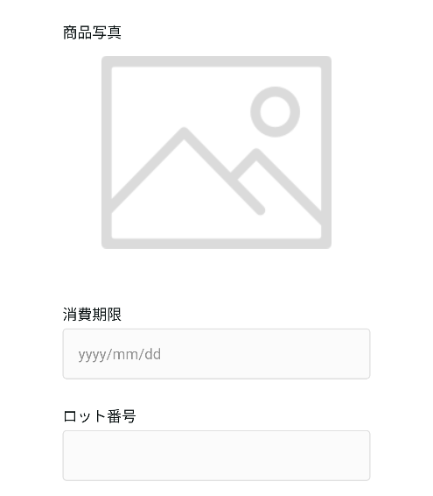

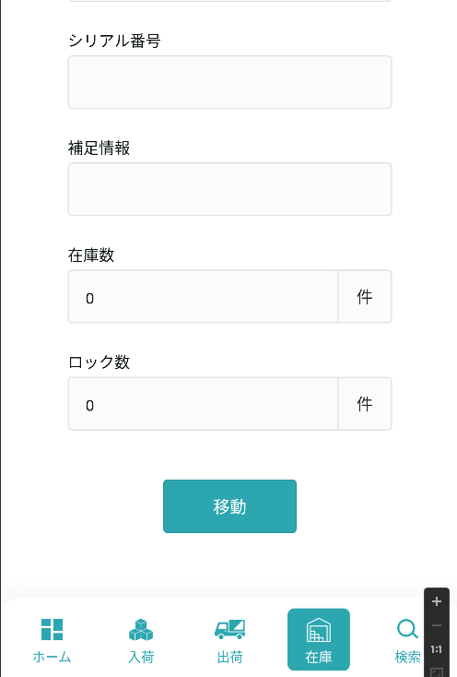

2、移動元ロケーションのバーコードと商品ラベルのバーコード

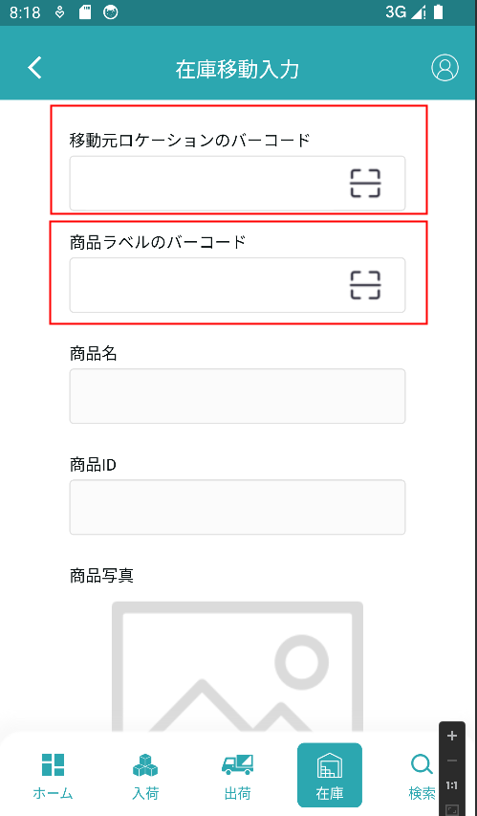
入力値検索テーブルによると、検索結果にデータがなければ、【現在入力されているロケーションが正しくない】と提示し、結果があった場合、検索結果は保存する

入力された商品IDに基づいて、上の検索に存在するかどうかを検索します。1が発生しない場合、【入力された商品が正しくない、またはこのロケーション上にない】2が存在することを提示した場合、現在のマッチングデータを表示する



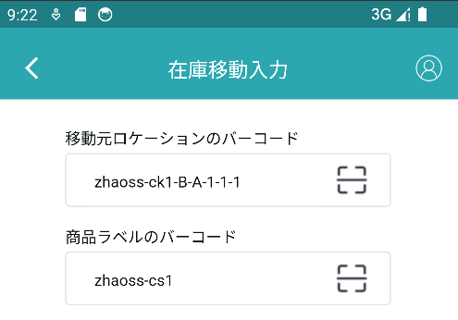

正しい商品IDを入力すると、現在のマッチングデータが表示されます

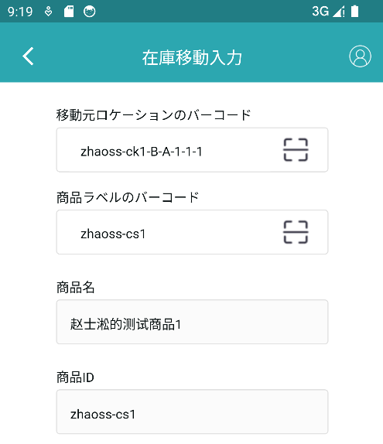

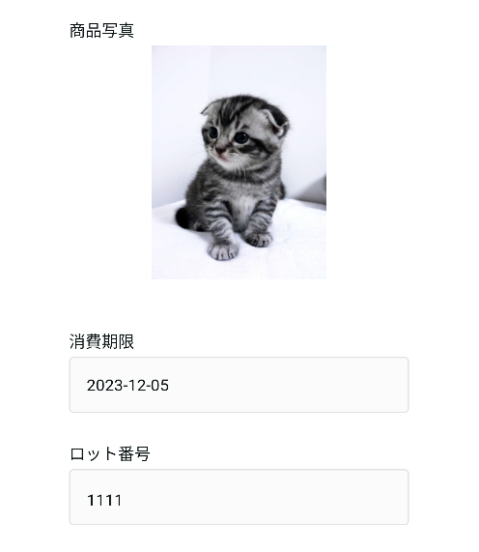

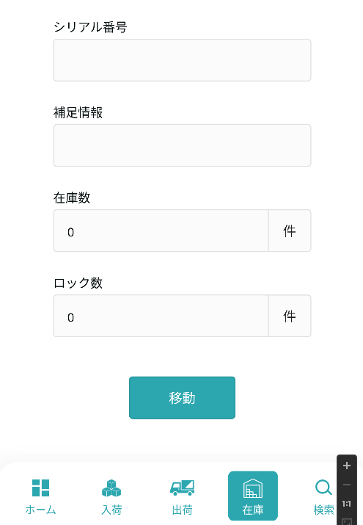

 |  | 3、移動
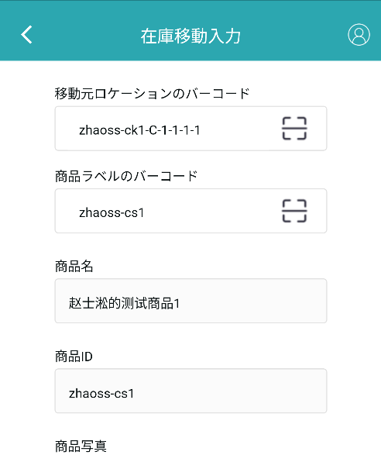

【移動】操作を実行するには、正しい移動元ロケーションのバインドと商品ラベルのバインドを入力してから

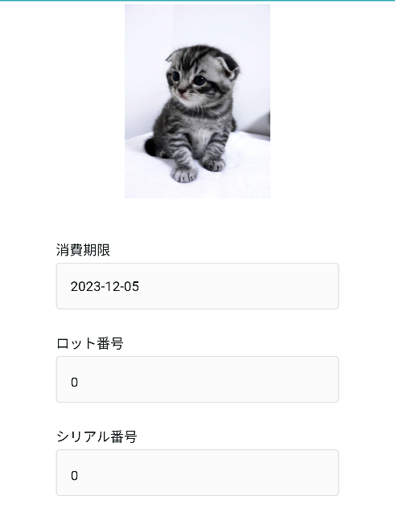

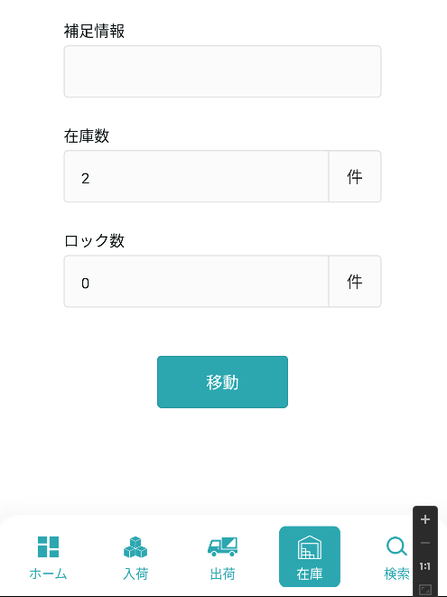

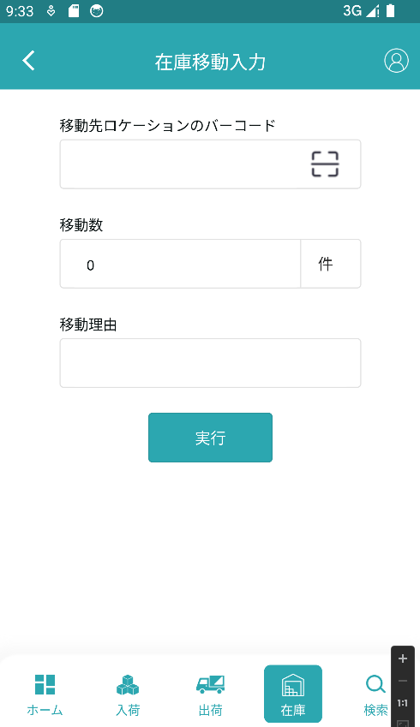

フォームに記入

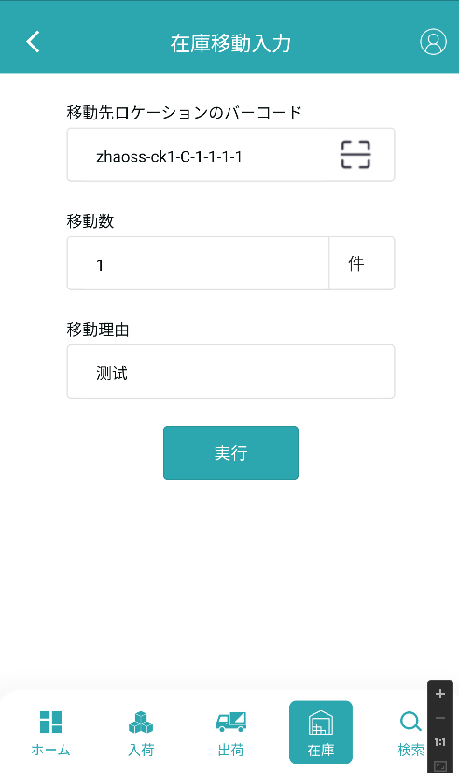

移動先ロケーションのバーコードの記入が正しく、【移動数】<＝在庫数-ロック数、移動理由の記入後、この操作を実行することができます

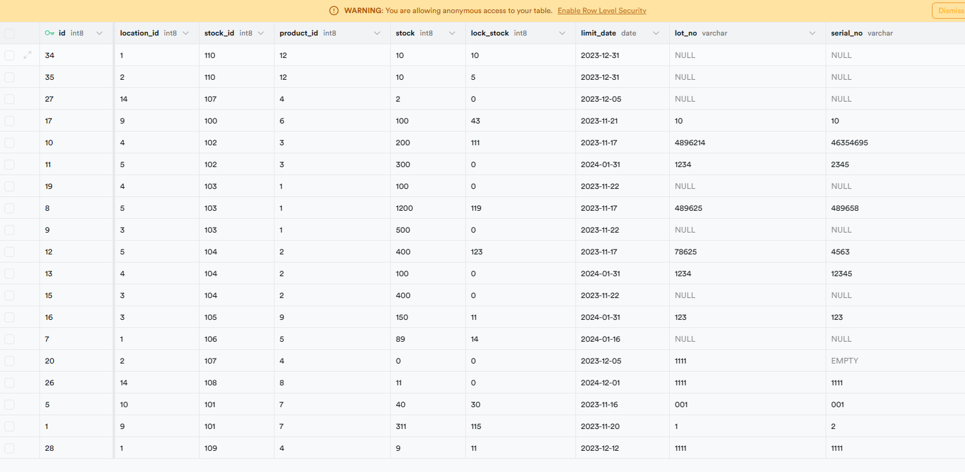

これは移動前のデータベーステーブルであり、ライブラリ数がID 27のデータからID 20のデータへ移動する

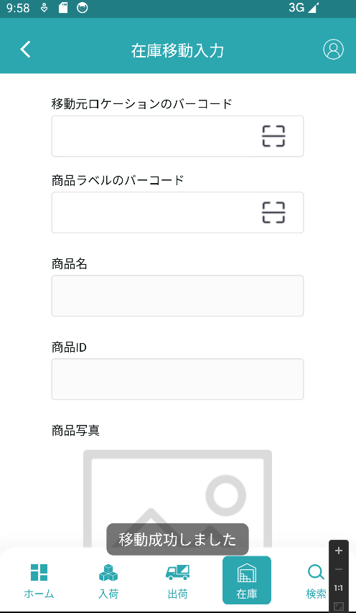

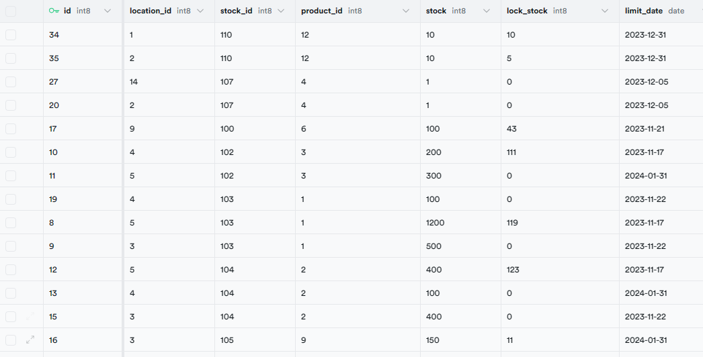

これは移動後のデータベーステーブルです

